previsions des ventes
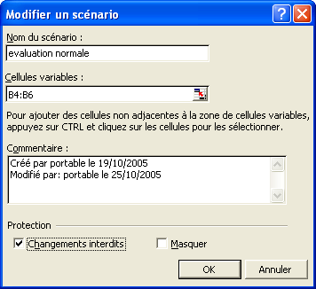

PREVISIONS

Libellés | Prévisions
Tables | 10
Chaises | 15
Tabourets | 7

